Akasia Besar(ASB)
DATA YANG DIBUTUHKAN UNTUK LAPANGAN ASB

NO. | URAIAN |  | SATUAN | KETERANGAN
1 | Nama Lokasi | Akasia Besar
2 | Karakteristik Fluida
 | API Minyak | 24:27:00 | API
 | Viskositas (60°F) | 109:02:00 | cP
 | Suhu Pour Point | 45 | °C
3 | Permasalahan | HPPO |  | Hard oil, Scale, Transportasi(Trunkline)
4 | Total Produksi Lapangan | 1745 | bfpd
 |  | 157 | bopd
5 | Jumlah sumur Produksi aktif | 3 | sumur
6 | Lifting |  |  | ESP,PCP,Natural flow,etc
7 | Kedalaman Reservoir | 1610 | md
 |  |  | sstvd
8 | Lokasi titik pengukuran produksi |  | SP/wellhead
9 | Biaya Operasional
10 | Biaya Preparation
11 | Data Produksi Harian
12 | Peta Akumulasi HC dan kedalaman reservoir

13 | Peta Fasilitas Produksi
 | 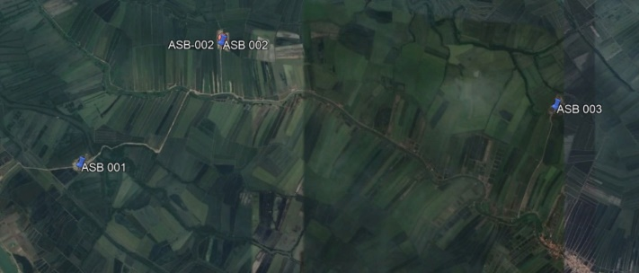
14 | Peta Lokasi Sumur

15 | Data/Grafik Produksi Sumur

 |  |  |  |  | Tanggal | Gross | Nett
 |  |  |  |  | 1-Aug-22 | 1454.4835165 | 132.358
 |  |  |  |  | 2-Aug-22 | 1490.1648352 | 135.605
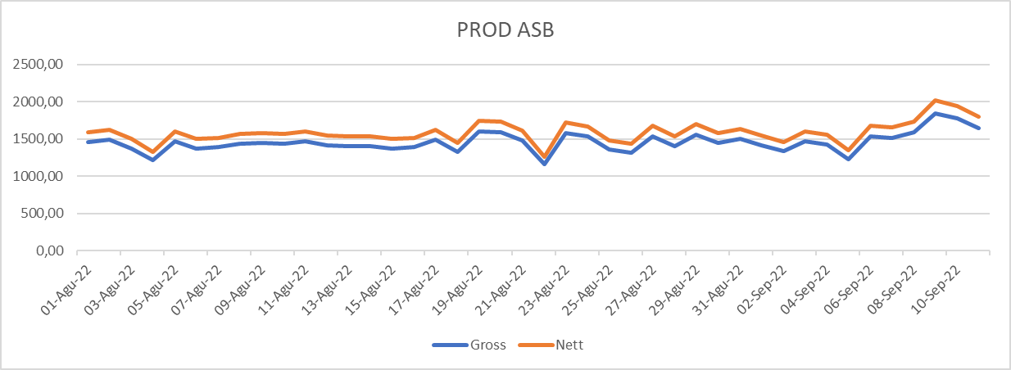
 |  |  |  |  | 3-Aug-22 | 1371.5934066 | 124.815
 |  |  |  |  | 4-Aug-22 | 1218.4945055 | 110.883
 |  |  |  |  | 5-Aug-22 | 1469.8571429 | 133.757
 |  |  |  |  | 6-Aug-22 | 1373.4945055 | 124.988
 |  |  |  |  | 7-Aug-22 | 1388.4835165 | 126.352
 |  |  |  |  | 8-Aug-22 | 1432.2087912 | 130.331
 |  |  |  |  | 9-Aug-22 | 1449.7802198 | 131.93
 |  |  |  |  | 10-Aug-22 | 1440.0769231 | 131.047
 |  |  |  |  | 11-Aug-22 | 1466.8241758 | 133.481
 |  |  |  |  | 12-Aug-22 | 1412.0769231 | 128.499
 |  |  |  |  | 13-Aug-22 | 1405.5714286 | 127.907
 |  |  |  |  | 14-Aug-22 | 1403.043956 | 127.677
 |  |  |  |  | 15-Aug-22 | 1371.2087912 | 124.78
 |  |  |  |  | 16-Aug-22 | 1390.1538462 | 126.504
 |  |  |  |  | 17-Aug-22 | 1487.6373626 | 135.375
 |  |  |  |  | 18-Aug-22 | 1327.6483516 | 120.816
 |  |  |  |  | 19-Aug-22 | 1595.3186813 | 145.174
 |  |  |  |  | 20-Aug-22 | 1589.010989 | 144.6
 |  |  |  |  | 21-Aug-22 | 1476.1868132 | 134.333
 |  |  |  |  | 22-Aug-22 | 1158.7912088 | 105.45
 |  |  |  |  | 23-Aug-22 | 1572.5824176 | 143.105
 |  |  |  |  | 24-Aug-22 | 1530.3846154 | 139.265
 |  |  |  |  | 25-Aug-22 | 1359.2527473 | 123.692
 |  |  |  |  | 26-Aug-22 | 1317.0549451 | 119.852
 |  |  |  |  | 27-Aug-22 | 1536.8681319 | 139.855
 |  |  |  |  | 28-Aug-22 | 1402.3846154 | 127.617
 |  |  |  |  | 29-Aug-22 | 1558.8021978 | 141.851
 |  |  |  |  | 30-Aug-22 | 1446.1208791 | 131.597
 |  |  |  |  | 31-Aug-22 | 1498.1428571 | 136.331
 |  |  |  |  | 1-Sep-22 | 1415.8461538 | 128.842
 |  |  |  |  | 2-Sep-22 | 1333.010989 | 121.304
 |  |  |  |  | 3-Sep-22 | 1466.5274725 | 133.454
 |  |  |  |  | 4-Sep-22 | 1425.7582418 | 129.744
 |  |  |  |  | 5-Sep-22 | 1231.1868132 | 112.038
 |  |  |  |  | 6-Sep-22 | 1538.5054945 | 140.004
 |  |  |  |  | 7-Sep-22 | 1513.1978022 | 137.701
 |  |  |  |  | 8-Sep-22 | 1588.2197802 | 144.528
 |  |  |  |  | 9-Sep-22 | 1846.5824176 | 168.039
 |  |  |  |  | 10-Sep-22 | 1777.8901099 | 161.788
 |  |  |  |  | 11-Sep-22 | 1642.5274725 | 149.47

Akasia Bagus(ABG)
DATA YANG DIBUTUHKAN UNTUK LAPANGAN ABG

NO. | URAIAN |  | SATUAN | KETERANGAN
1 | Nama Lokasi | Akasia Bagus
2 | Karakteristik Fluida
 | API Minyak |  | API
 | Viskositas (60°F) |  | cP
 | Suhu Pour Point |  | °C
3 | Permasalahan | HPPO |  | Hard oil, Scale, Transportasi(Trunkline)
4 | Total Produksi Lapangan | 8342 | bfpd
 |  | 5013 | bopd
5 | Jumlah sumur Produksi aktif | 7-8 | sumur
6 | Lifting |  |  | ESP,PCP,Natural flow,etc
7 | Kedalaman Reservoir |  | md
 |  |  | sstvd
8 | Lokasi titik pengukuran produksi |  | SP/wellhead
9 | Biaya Operasional
10 | Biaya Preparation
11 | Data Produksi Harian
12 | Peta Akumulasi HC dan kedalaman reservoir

13 | Peta Fasilitas Produksi
 | 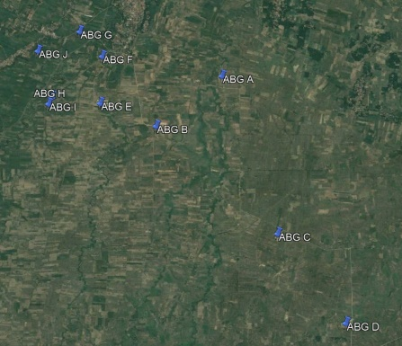
14 | Peta Lokasi Sumur

15 | Data/Grafik Produksi Sumur

Jatibarang(JTB-89)
DATA YANG DIBUTUHKAN UNTUK LAPANGAN JTB-89

NO. | URAIAN |  | SATUAN | KETERANGAN
1 | Nama Lokasi | JTB-89
2 | Karakteristik Fluida
 | API Minyak |  | API
 | Viskositas (60°F) |  | cP
 | Suhu Pour Point |  | °C
3 | Permasalahan | HPPO |  | Hard oil, Scale, Transportasi(Trunkline)
4 | Total Produksi Lapangan |  | bfpd
 |  |  | bopd
6 | Jumlah sumur Produksi aktif |  | sumur
6 | Lifting | ESP |  | ESP,PCP,Natural flow,etc
7 | Kedalaman Reservoir |  | md
 |  |  | sstvd
8 | Lokasi titik pengukuran produksi |  | SP/wellhead
9 | Biaya Operasional
10 | Biaya Preparation
11 | Data Produksi Harian
12 | Peta Akumulasi HC dan kedalaman reservoir

13 | Peta Fasilitas Produksi
 | 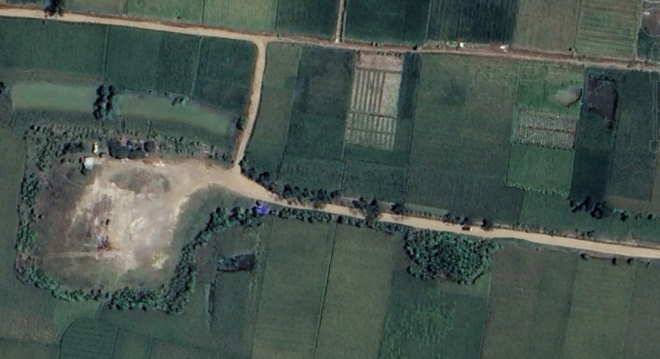
14 | Peta Lokasi Sumur

15 | Data/Grafik Produksi Sumur

Subang(CLU-09)
DATA YANG DIBUTUHKAN UNTUK LAPANGAN CLU-09

NO. | URAIAN |  | SATUAN | KETERANGAN
1 | Nama Lokasi | CLU-09
2 | Karakteristik Fluida
 | API Minyak |  | API
 | Viskositas (60°F) |  | cP
 | Suhu Pour Point |  | °C
3 | Permasalahan | HPPO |  | Hard oil, Scale, Transportasi(Trunkline)
4 | Total Produksi Lapangan |  | bfpd
 |  |  | bopd
5 | Jumlah sumur Produksi aktif |  | sumur
6 | Lifting |  |  | ESP,PCP,Natural flow,etc
7 | Kedalaman Reservoir |  | md
 |  |  | sstvd
8 | Lokasi titik pengukuran produksi |  | SP/wellhead
9 | Biaya Operasional
10 | Biaya Preparation
11 | Data Produksi Harian
12 | Peta Akumulasi HC dan kedalaman reservoir

13 | Peta Fasilitas Produksi
 | 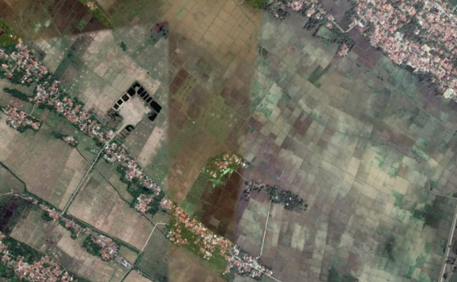
14 | Peta Lokasi Sumur

15 | Data/Grafik Produksi Sumur

Jatibarang(SPU C-Tugu)
DATA YANG DIBUTUHKAN UNTUK SPU C - TUGU

NO. | URAIAN |  | SATUAN | KETERANGAN
1 | Nama Lokasi | SPU C-Tugu
2 | Jenis Permasalahan Scale |  |  | CaCO3, BaSO4, CaSO4
3 | Jumlah Fluida dialirkan |  | BFPD
4 | Panjang Pipa |  | meter
5 | Ukuran pipa |  | Inch
6 | Biaya Operasional
7 | Biaya Preparation
8 | Data Produksi Harian
9 | PLO/LPO
10 | Peta Lokasi

11 | Peta Fasilitas Produksi
 | 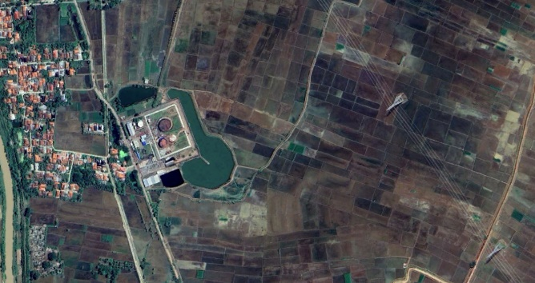

Jatibarang(SP Bangadua)
DATA YANG DIBUTUHKAN UNTUK SP BANGADUA

NO. | URAIAN |  | SATUAN | KETERANGAN
1 | Nama Lokasi | SP Bangadua
2 | Jenis Permasalahan Scale |  |  | CaCO3, BaSO4, CaSO4
3 | Jumlah Fluida dialirkan |  | BFPD
4 | Panjang Pipa |  | meter
5 | Ukuran Pipa |  | Inch
6 | Biaya Operasional
7 | Biaya Preparation
8 | Data Produksi Harian
9 | PLO/LPO
10 | Peta Lokasi

11 | Peta Fasilitas Produksi
 | 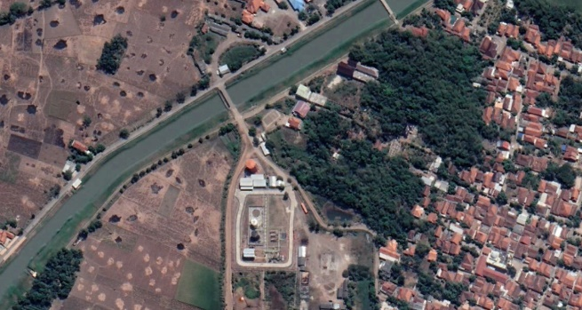

Tambun(SP RDL)
DATA YANG DIBUTUHKAN UNTUK SP RDL

NO. | URAIAN |  | SATUAN | KETERANGAN
1 | Nama Lokasi | SP RDL
2 | Jenis Permasalahan Scale |  |  | CaCO3, BaSO4, CaSO4
3 | Jumlah Fluida Dialirkan | 7400 | BFPD | Produksi dari 2 sumur dgn gross 6300 dan 1100
4 | Panjang Pipa | 200 | meter
5 | Ukuran Pipa | 4 dan 6 | Inch
6 | Biaya Operasional
7 | Biaya Preparation
8 | Data Produksi Harian
9 | PLO/LPO
10 | Peta Lokasi
 | 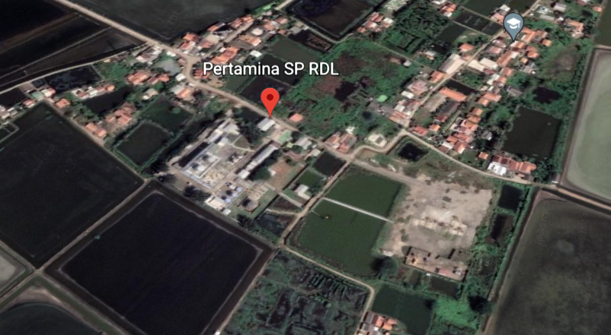
11 | Peta Fasilitas Produksi
 | 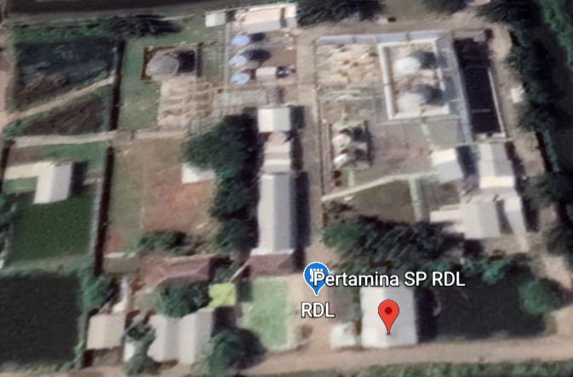 | 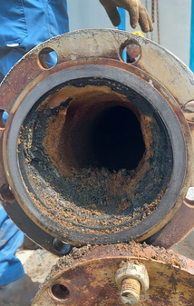 | 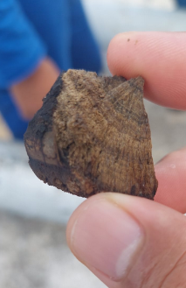 | 